Aout
 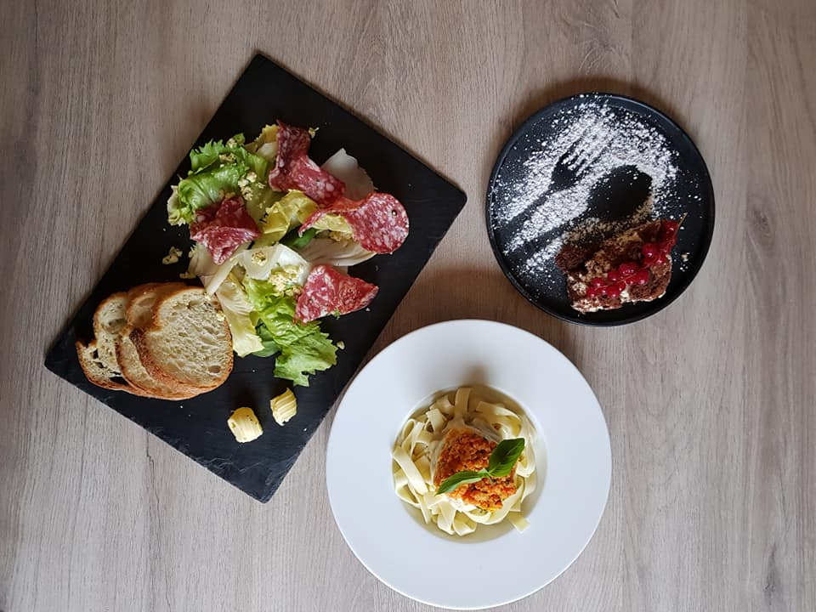 SEMAINE 23 |  |  |  |  |  | 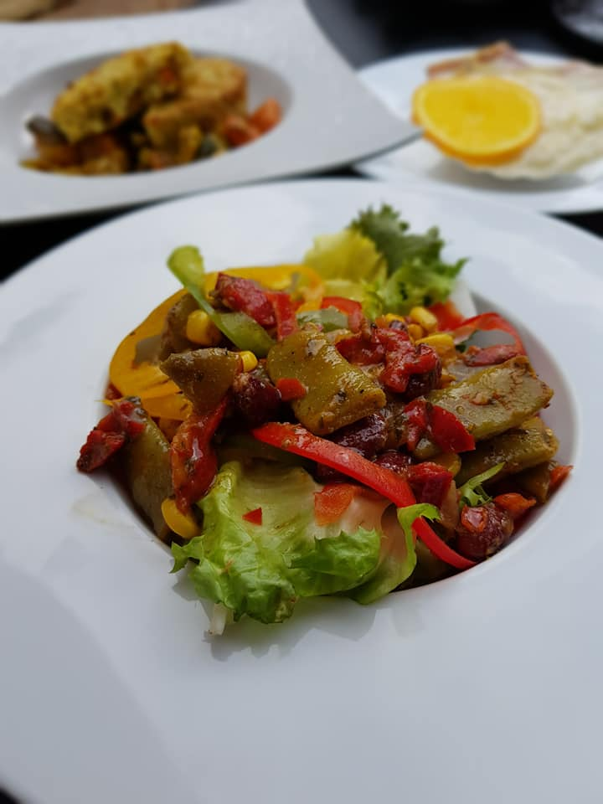
du 5 au 11 Juin |  |  | MENU GOURMET
Lundi | Mardi | Mercredi | Jeudi | Vendredi | Samedi | Dimanche
1900-01-05 | 1900-01-06 | 1900-01-07 | 1900-01-08 | 1900-01-09 | 1900-01-10 | 1900-01-11
Petit pain | Petit pain | Petit pain | Petit pain | Petit pain | Petit pain | Petit pain
Campagne | Campagne | Campagne | Campagne | Campagne | Campagne | Campagne
Pistoles de boudin et salade du chef | Crumble de truite aux amandes | Jambon Serrano | Fond d'artichaud farci au crabe | Salade romane | Salade de perle marine | Duo de légumes à la grecque
Tajine d'agneau | Brochette de magret de canard | Saint Pierre sur coulis de tomate | Emincé de bœuf à l'espagnole | Grenadins de porc aux herbes | Poulet rôti bio | Cuisse de lapin à la bière
Flageolets à la Poitevine | Gratin de légumes | Riz au curry | Champignons farcis et râpé de courgettes | Pommes de terre Anna / ratatouille | Poêlée gourmande aux asperges | Gratin dauphinois
Tiramisu | Macaroné vanille framboise | Tarte campagnarde aux pommes | Crêpe au caramel | Feuilleté abricot | Muffin au chocolat | Gâteau nid d'abeille

